教本 目次・ページ数
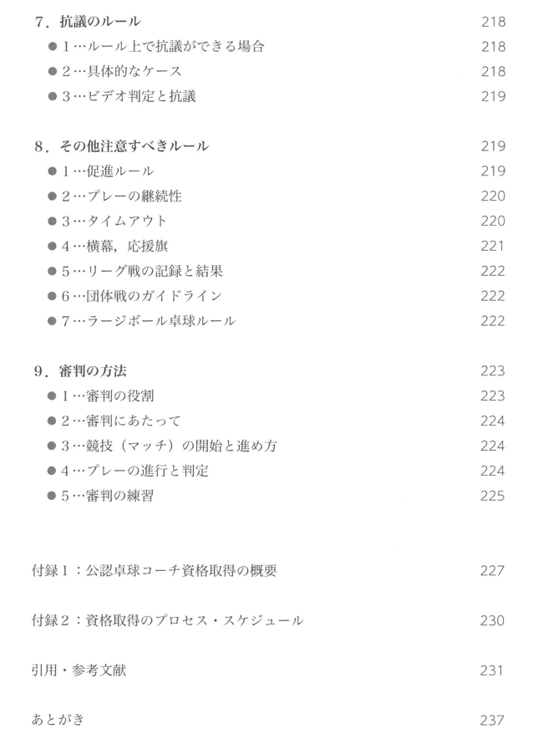
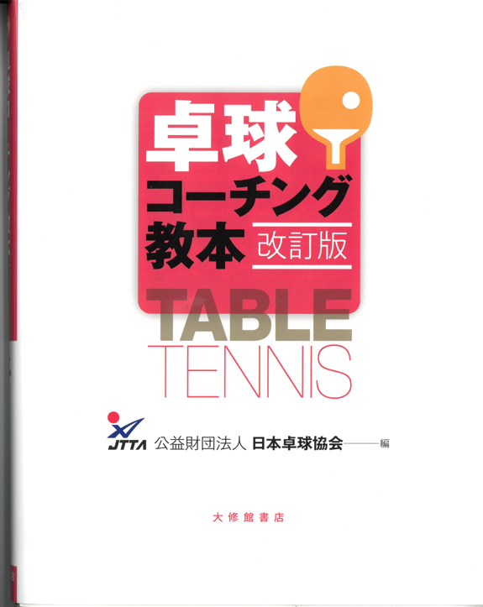
卓球コーチング教本
【改訂版】
各章と項目・ページ数一覧
 |  |  |  |  |  | 第５章 トレーニングとコンディショニング |  | 第６章 競技力向上における科学的知見の活用 |  | 第７章 講習会・大会・卓球クラブ運営の実際 |  | 第８章 ルールとコーチング |  | 付録・引用
 |  | 第５章 トレーニングとコンディショニング |  | 第1章 | 卓球の特性と歴史 | １．ウォーミングアップとクーリングダウン | １２３ | １．国際大会における選手のパフォーマンス | １７３ | １．コーチ養成の必要性と意義 | １９３ | １. ルールの基礎知識 | ２０３ | 付録１： 公認卓球コーチ資格取得の概要 | 227
 |  | １．ウォーミングアップとクーリングダウン | １２３ | 第2章 | 選手の指導・育成とコーチ養成 | ２．体力トレーニング | １２７ | ２．選手の動き | １８５ | ２．大会の計画と運営 | １９５ | ２. 競技条件のルール | ２０６
 |  | ２．体力トレーニング | １２７ | 第3章 | コーチングの考え方 | ３ スポーツマッサージ | １３９ |  |  | ３．地域卓球クラブの形態と運営 | １９７ | ３. 用具等のルール | ２０８ | 付録２： 資格取得のプロセス・スケジュール | 230
 |  | ３ スポーツマッサージ | １３９ | 第4章 | 技術と戦術 | ４．食事と栄養 | １４３ |  |  |  |  | ４. サービスのルール | ２１２
 |  | ４．食事と栄養 | １４３ | 第5章 | トレーニングとコンディショニング | ５．メンタル | １５１ |  |  |  |  | ５. アドバイスのルール | ２１４ | 引用・参考文献 | 231
 |  | ５．メンタル | １５１ | 第6章 | 競技力向上における科学的知見の活用 | ６．コンディネーショントレーニング | １５５ |  |  |  |  | ６. バッドマナーのルール | ２１５
 |  | ６．コーディネーショントレーニング | １５５ | 第7章 | 講習会・大会・卓球クラブ運営の実態 | ７．スポーツビジョントレーニング | １５７ |  |  |  |  | ７. 抗議のルール | ２１８
 |  | ７．スポーツビジョントレーニング | １５７ | 第8章 | ルールとコーチング | ８．安全管理 | １６０ |  |  |  |  | ８. その他注意すべきルール | ２１９
第１章 卓球の特性と歴史 |  | ８．安全管理 | １６０ |  |  |  |  |  |  |  |  | ９. 審判の方法 | ２２３
１ 卓球の特性 | ００１
２ 卓球の歴史 | ００３ | 第６章 競技力向上における科学的知見の活用
３ 日本の卓球界における強化への取り組みの歴史 | ００７ | １．国際大会における選手のパフォーマンス | １７３
 |  | ２．選手の動き | １８５
第2章 選手の指導・育成とコーチ養成
１．競技者育成プログラム | ０１３ | 第７章 講習会・大会・卓球クラブ運営の実際
２・強化方針（指針）と強化策 | ０１４ | １．コーチ養成の必要性と意義 | １９３
３．スポーツマンシップ とフェアプレー | ０２０ | ２．大会の計画と運営 | １９５
４．指導者のためのコンプライアンス教育 | ０２３ | ３．地域卓球クラブの形態と運営 | １９７

第3章 コーチングの考え方 |  | 第８章 ルールとコーチング
１．コーチングの基礎 | ０２９ | １. ルールの基礎知識 | ２０３
２．指導計画の立案・実施・評価 | ０３７ | ２. 競技条件のルール | ２０６
３．個人と集団の指導法 | ０４３ | ３. 用具等のルール | ２０８
４．対象に応じた指導法 | ０４７ | ４. サービスのルール | ２１２
５．コーチから選手への言葉掛け | ０４９ | ５. アドバイスのルール | ２１４
６．障がいのある人への指導法 | ０５１ | ６. バッドマナーのルール | ２１５
 |  | ７. 抗議のルール | ２１８
第４章 技術と戦術 |  | ８. その他注意すべきルール | ２１９
１. 基本技術 | ０６３ | ９. 審判の方法 | ２２３
２. 応用技術 | １０９
３. 多球練習 | １１０ | 付録・引用
４. 戦術 | １１５ | 付録１： 公認卓球コーチ資格取得の概要 | 227
５. 試合運び | １１９ | 付録２： 資格取得のプロセス・スケジュール | 230
 |  | 引用・参考文献 | 231

